Instruções
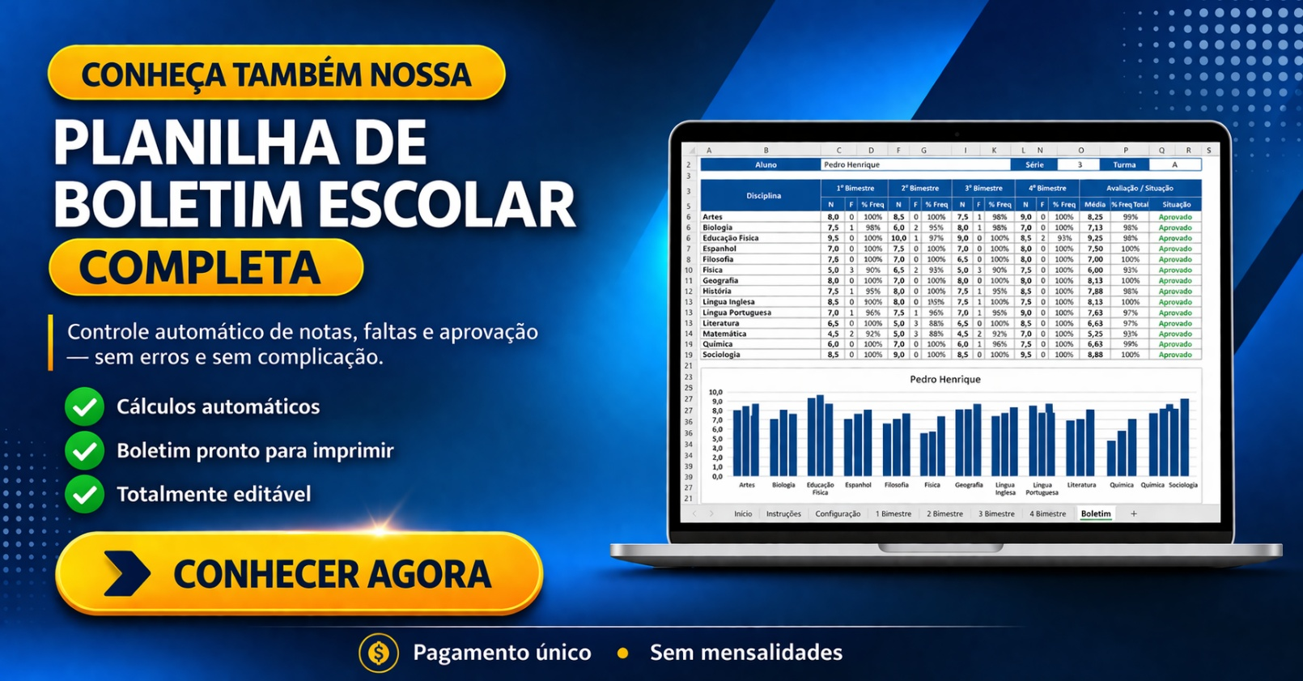

INSTRUÇÕES

Este modelo já está configurado para impressão em tamanho A4.

Não realizamos alterações nas planilhas. Qualquer personalização é de responsabilidade do usuário.

Este modelo é disponibilizado gratuitamente no site exceleasy.com.br. O download destes modelos não lhe garante o direito de comercializá-los ou compartilhá-los em outros sites. Qualquer violação de direitos autorais será respondida judicialmente.

